关系图
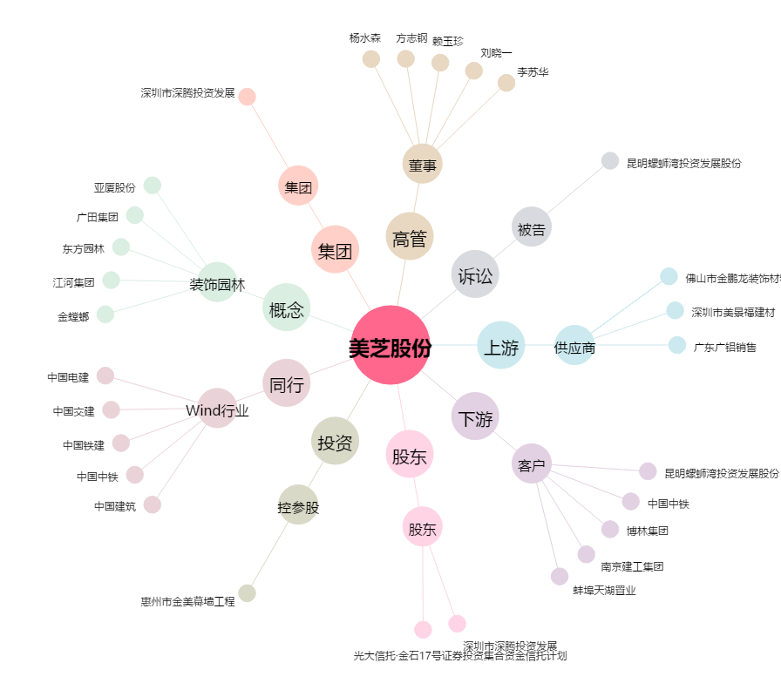
美芝股份[002856.SZ] - 关系概览图

